Sheet1
费用报销明细（3-7月）

序号 | 时间 | 名称 | 费用（元） |  | 票据 | 备注
1 | 3月 | 市民中心办理员工退休事宜（交通费）、社保分局业务 | 13+13+12+12.5==50.5 | 181.2 |  | 出租车票
 | 4月 | 到社保分局办理社保业务（交通费） | 11.5+11.5=23 |  | 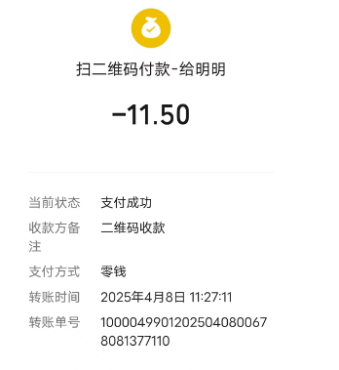
 | 5月 | 联系物资，询价市场 | 13.7+13+16+16=58.7
 | 6月 | 物流公司取货 | 25
 | 6月 | 到火车站接云南舒勇琴车费 | 12+12=24
2 | 4月至7月 | 与新疆公司寄（收）快递 | 16+13+10+36+16+10+21.5+24=146.5 | 266.5 | 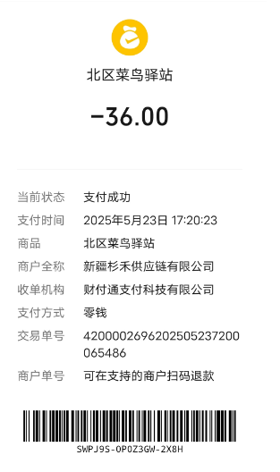 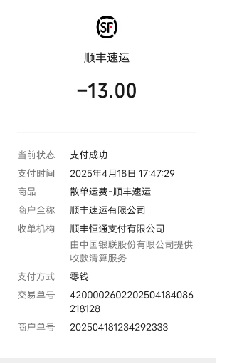 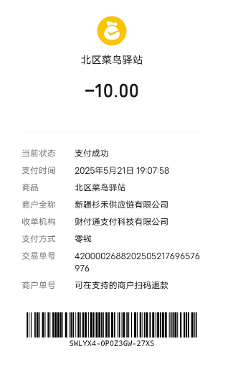 | 餐费发票冲抵
 | 6月4日 6月23日 | 给博学楼大门配钥匙 | 15+25=40 |  | 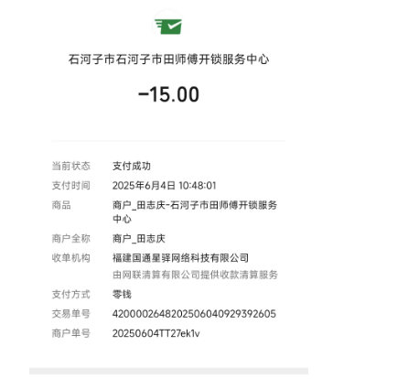
 | 2025-06-20 | 新北区更换尘推车车轮内胎和补胎 | 15*4+10=70 |  | 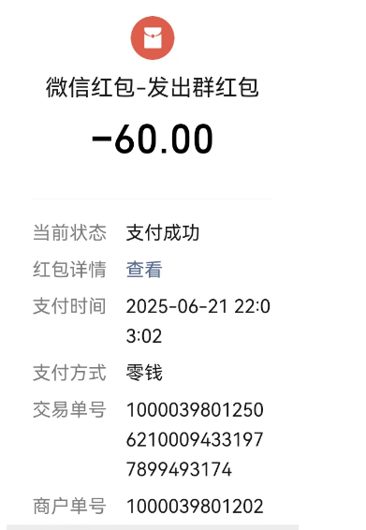 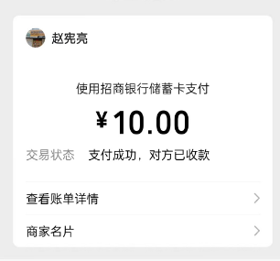
 | 2025-07-07 | 购买多菌灵（杀虫剂） | 10 |  | 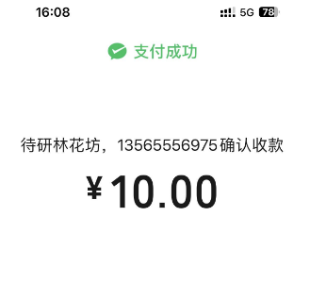
3 | 2025-06-12 | 新疆总部（满意度调查）、云南支援人员和部分石河子项目人员餐费 | 694 | 1298 | 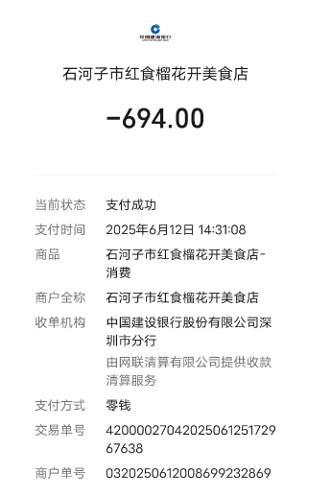 发票 | 发票 | 、
 | 2025-06-22 | 总公司领导和石河子项目管理人员团建 | 466 |  | 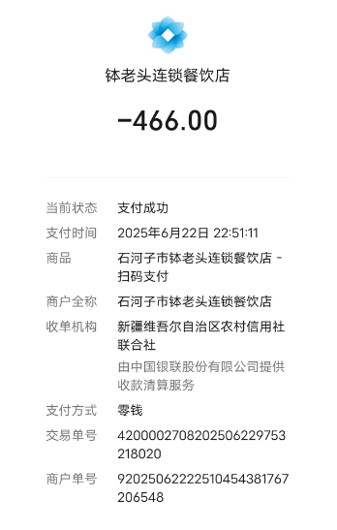
 | 2025-07-03 | 请南区管理员吃饭餐费 | 138
4 | 2025-06-12 | 管理人员女生宿舍和办公室买电风 | 100×2台=200 | 699.8 | 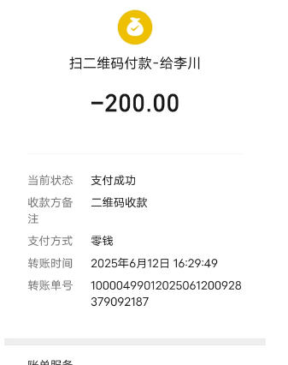 | 发票
 | 2025-06-21 | 管理人员女生宿舍添置电风扇 | 360 |  | 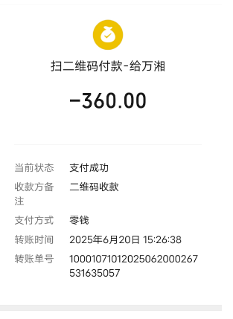
 | 2025-06-23 | 京东买电风扇（办公室用） | 69.9*2=139.8 |  | 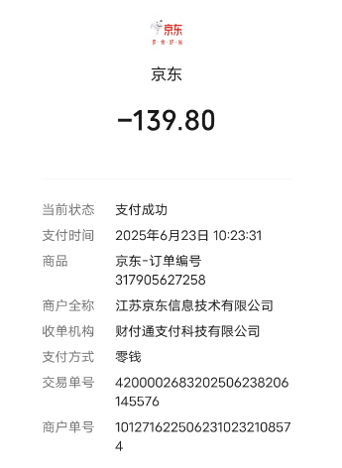
5 | 2025-06-17 | 优秀员工奖励礼品 | 300×5=1500 | 1500 | 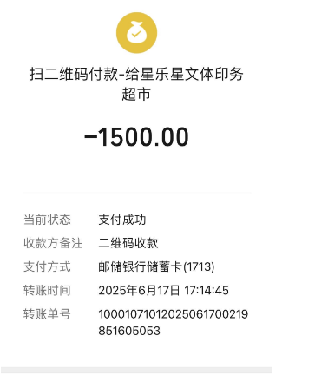 | 发票
6 | 2025-06-18 | BOSS直聘 | 418 | 418 | 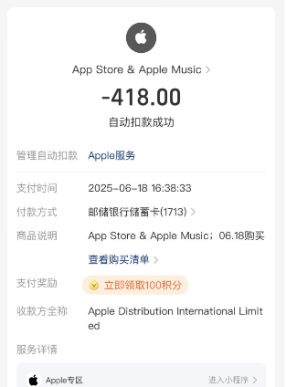 | 发票
7 | 2025-06-05 | 印推荐奖奖状 | 40 | 40 | 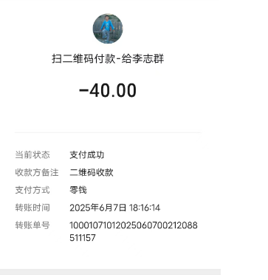 | 发票
8 | 2025-06-25 | 整理档案使用的资料册和厚抽杆夹 | 41+4=45 | 45 | 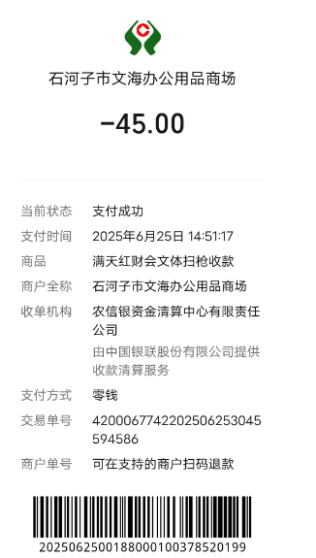 | 发票
9 | 2025-07-03 | 整理档案使用的装订机和加厚订书针 | 216 | 216 | 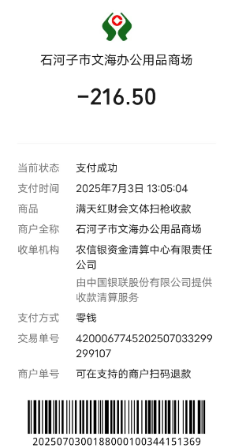 | 发票
10 | 2025-06-12 | 管理人员女生宿舍买燃气费 | 134 | 167.23 | 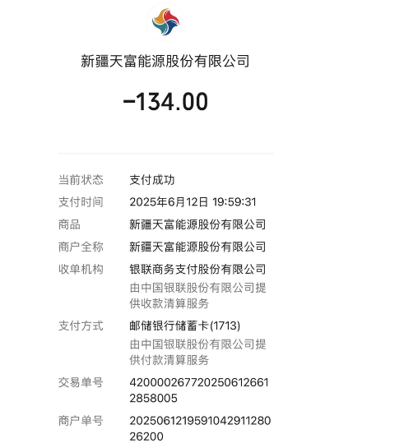 | 餐票冲抵
 | 2025-06-21 | 大号平板拖把 | 16.61+16.62=33.23 |  | 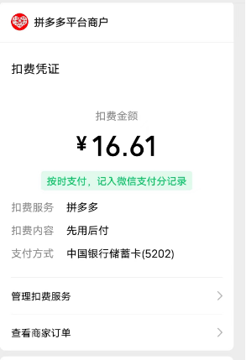 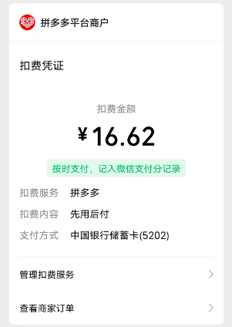
 | 2025-07-03 | 中区宿舍楼购买电子门铃 | 39.41 | 39.41 | 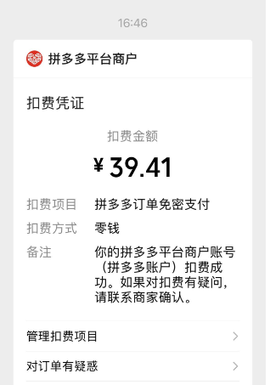 | 交通费冲抵
合计（元） |  |  |  | 4871.14

